別紙１記入例
記入見本
阪南・岬あんしんネットへの登録申請書

相談支援事業者名 |  | 相談支援事業所とちすけ |  | 計画作成担当者 | 大平ごろう |  | 担当者連絡先 |  |  |  |  | 072-000-0000
１．概要(支援経過・現状と課題等)
□□□□□□□□□□□□□□□□□□ □□□□□□□□□□□□□□□□□□ □□□□□□□□□□□□□□□□□□ □□□□□□□□□□□□□□□□□□ □□□□□□□□□□□□□□□□□□ □□□□□□□□□□□□□□□□□□
【障がい特性】 ＊関わるにあたって気にかけてほしいこと、コミュニケーションの特徴、譲れないもの、緊急時に予想されること等
長年利用している就労B型事業所と家庭では落ち着いて過ごしていますが、外出や新しい場所に行くことは苦手です。特に人ごみなど騒がしい場所が苦手です。家族など信頼できる人がそばにいれば緊張感は和らぎ、一緒に行動できますます。トイレに行く回数は多いです。どうしても落ち着かない時は車に戻るか静かな場所に誘導すると、15分くらいで落ち着いて次の行動に移ることができます。 家族の中ではお母さんのことが大好きで、休日等にお母さんがいないと落ち着かない様子が見えますが、大好きなDVD(仮面ライダー、スーパー戦隊)を観ると集中しています。 慣れない人とは緊張して話がほとんどできず硬直します。担当の相談支援専門員がいると安心して、自分の気持ちを話してくれます。（緊急時の相談支援専門員の対応可）
【障がい特性】 ＊関わるにあたって気にかけてほしいこと、コミュニケーションの特徴、譲れないもの、緊急時に予想されること等
氏 名 |  | 栃木じろう |  | 生年月日 | 1979-03-21 |  | 年 齢 |  | 37 |  |  |  |  |  | 血液型 | A
住 所 |  | 栃木市○○町○○123-45 |  |  |  |  | 電話番号 |  |  |  |  | 0282-00-0000
 |  | [ 持家 ・ 借家 ・ グループホーム ・ 入所施設 ・ 医療機関 ・ その他（ ）] |  |  |  |  | FAX番号 |  |  |  |  | 0282-00-0000
障害または疾患名 |  | 持家 ・ 借家 ・ グループホーム ・ 入所施設 ・ 医療機関 ・ その他（ ） |  | 障害支援区分 | 区分4 |  | 性別 |  |  |  |  |  | 男
家族構成 ※年齢、職業、主たる介護者等を記入 |  |  |  | 社会関係図 ※本人と関わりを持つ機関・人物等（役割） |  |  |  |  |  | 緊急連絡先 ※優先順位3番目まで
 |  |  |  | 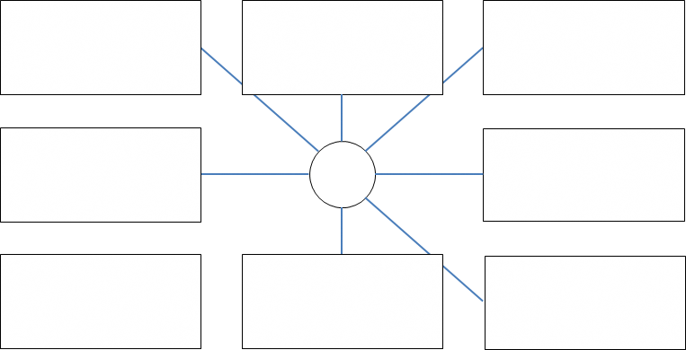 |  |  |  |  |  | ① | 名前：栃木とちろう 続柄（関係）：父 連絡先：090-0000-0000
 |  |  |  |  |  |  |  |  |  | ② | 名前：栃木とち子 続柄（関係）：母 連絡先：090-0000-0000
 |  |  |  |  |  |  |  |  |  | ③ | 名前：栃木たろう 続柄（関係）：兄 連絡先：090-0000-0000
生活歴 ※受診歴等含む |  |  |  |  |  |  | 医療の状況
□□□□□□□□□□□□□□□□□□ □□□□□□□□□□□□□□□□□□ □□□□□□□□□□□□□□□□□□ |  |  |  |  |  |  | 【受診状況（医療機関、受診科、主治医、頻度等】
 |  |  |  |  |  |  | A病院（精神科）西方先生 4週毎 Bクリニック（皮膚科） アトピー 渡良瀬先生 4週毎
 |  |  |  |  |  |  | 【服薬情報（薬剤名、回数、注意事項等）】
 |  |  |  |  |  |  | デパケン（朝、昼、夕） リスパダール（頓服） ロコイド（1日2回）
 |  |  |  |  |  |  | 【発作、感染症、アレルギー等】
 |  |  |  |  |  |  | スギ花粉症あり
本人の主訴（意向・希望） |  |  |  |  |  | 家族の主訴（意向・希望）
□□□□□□□□□□□□□□□□□□ □□□□□□□□□□□□□□□□□□ □□□□□□□□□□□□□□□□□□ |  |  |  |  |  | □□□□□□□□□□□□□□□□□□ □□□□□□□□□□□□□□□□□□ □□□□□□□□□□□□□□□□□□
３．支援の状況
 | 名称 |  | 提供機関・提供者 |  |  | 支援内容 |  | 頻度 |  |  |  |  |  | 備考
公的支援（障害福祉サービス、介護保険等） | □□□□□□□□ |  | □□□□□□□□ |  |  | □□□□□□□□ |  | □□□□□□
 | □□□□□□□□ |  | □□□□□□□□ |  |  | □□□□□□□□ |  | □□□□□□
 | □□□□□□□□ |  | □□□□□□□□ |  |  | □□□□□□□□ |  | □□□□□□

その他の支援 | □□□□□□□□ |  | □□□□□□□□ |  |  | □□□□□□□□ |  | □□□□□□
 | □□□□□□□□ |  | □□□□□□□□ |  |  | □□□□□□□□ |  | □□□□□□

同意書：阪南・岬あんしんネットへの登録に同意します。また、収集した個人情報については、阪南・岬あんしんネットの利用に際し、必要な関係機関（者）と情報共有することに同意します。 令和３年９月１日 申請者氏名： 栃木 じろう

